Ringkasan
Cipta Sarana Medika (DKHH) | Ringkasan FY2022-FY2025
DKH Hospitals - 3 rumah sakit tipe C di Bekasi & Sukabumi | sumber: LK audited FY2025 & prospektus IPO 2025 | gratis & terbuka | BUKAN rekomendasi investasi

Penting: Dokumen ini hanya ringkasan informasi dan analisis data fundamental yang bersumber dari laporan keuangan publik (audited) PT Cipta Sarana Medika Tbk. Dokumen ini BUKAN saran atau rekomendasi investasi, bukan ajakan membeli, menjual, atau menahan efek apa pun, dan tidak memuat target atau penilaian nilai wajar. Proyeksi bersifat ilustratif dan dapat berbeda jauh dari realisasi. Data dapat mengandung kesalahan ekstraksi; selalu cek ke laporan asli. Dokumen ini disusun dengan bantuan kecerdasan buatan (AI) dari laporan keuangan publik; kemungkinan kesalahan tetap ada, harap verifikasi ke sumber.

Ringkasan Eksekutif / Highlights
• Pendapatan FY2025 Rp144,9 miliar (-4,8% vs FY2024): penunjang medis Rp30,6 miliar, rawat inap Rp74,1 miliar, rawat jalan Rp40,0 miliar, lainnya Rp0,2 miliar.
• Pendapatan tumbuh 13,3% per tahun FY2022-2025 (naik 2023-2024, turun 2025); IPO 2025 dan pelaksanaan waran menghimpun Rp69,2 miliar.
• Laba pemilik induk FY2025 Rp6,0 miliar (EPS tercetak Rp3) vs Rp2,8 miliar FY2024; margin laba bersih 4,2%. Laba 2025 ditopang penghasilan bunga dari pihak berelasi Rp13,2 miliar; laba sebelum pajak 2024 hampir nol.
• Utang berbunga Rp90 miliar (termasuk dana syirkah Rp69 miliar) vs kas Rp4,0 miliar (FY2025); piutang pihak berelasi tidak lancar Rp117 miliar; utang neto / EBITDA 5,7x.
• Data 4 tahun direkonsiliasi dengan 225 cek; 11 selisih di laporan sumber sudah diperkirakan dan dijelaskan (lihat tanda perhatian & sheet Temuan).

Indikator utama (Rp miliar, kecuali disebut lain) - rumus hidup dari sheet IS/BS/CF/Rasio
Indikator | FY2022A | FY2023A | FY2024A | FY2025A
Pendapatan | 99.6 | 134.2 | 152.1 | 144.9
Pertumbuhan |  | 34.8% | 13.4% | (4.8%)
Porsi penunjang medis | 2.5% | 8.9% | 30.3% | 21.1%
EBITDA | 15.2 | 17.5 | 21.4 | 15.3
Margin EBITDA | 15.2% | 13.0% | 14.1% | 10.6%
Laba tahun berjalan | 4.9 | 3.5 | 2.8 | 6.0
Laba pemilik entitas induk | 4.9 | 3.5 | 2.8 | 6.0
Porsi laba ke NCI | - | - | 0.0% | 0.0%
ROE (rata-rata ekuitas induk) |  | 3.9% | 2.2% | 3.6%
Arus kas operasi | 7.7 | 19.7 | 3.0 | 5.6
Capex | 17.0 | 36.1 | 24.4 | 27.4
Utang neto (utang + sewa - kas) | 64.1 | 142.7 | 111.5 | 87.3
Utang neto / EBITDA (x) | 4.23x | 8.15x | 5.22x | 5.69x
DSO piutang (hari) | 44.4 | 45.7 | 60.2 | 47.5
Tarif pajak efektif | 25.8% | 76.7% | 691.2% | (5.9%)
Catatan: kolom FY2022-FY2023 dari LK audited dalam prospektus IPO (proforma restrukturisasi); FY2024 dari komparatif LK FY2025. Laba usaha model = laba usaha tercetak + pendapatan lain-lain neto. EBITDA = laba usaha model + penyusutan aset tetap + penyusutan aset hak guna. Utang = bank + pembiayaan konsumen + dana syirkah temporer.

Tren 4 tahun
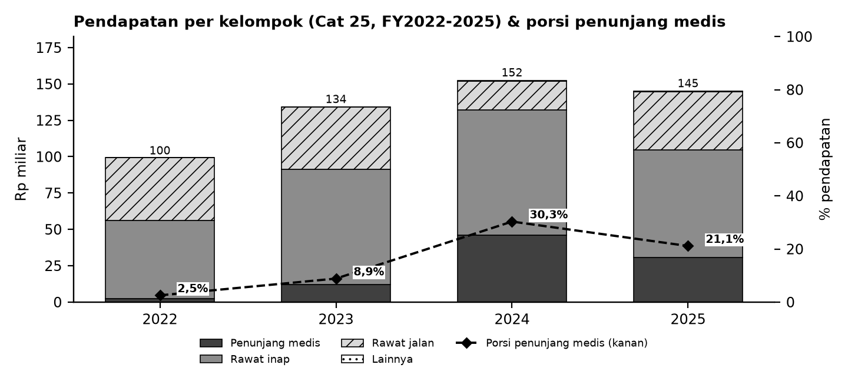

Batang = pendapatan per kelompok (Cat 25; lainnya = administrasi & lainnya); garis putus-putus = porsi penunjang medis terhadap pendapatan (sumbu kanan).

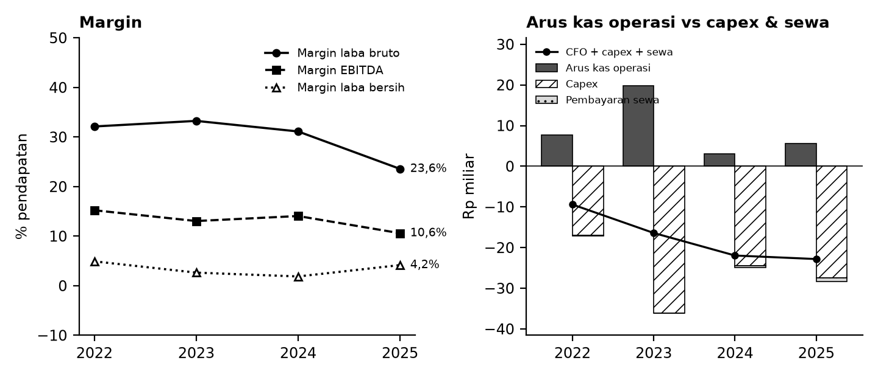

Kiri: margin terhadap pendapatan. Kanan: arus kas operasi (abu-abu), capex (arsir), pembayaran sewa (titik), dan sisanya (garis).

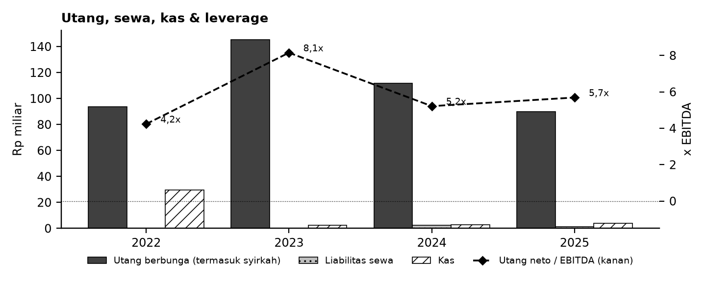

Tanda perhatian dari laporan keuangan (bahasa sederhana)
1. Pihak berelasi - Piutang ke pihak berelasi besar (2025 sekitar sepertiga aset) dan penghasilan bunga 2025 berasal dari pinjaman ke pihak berelasi yang sebagian belum diterima kas. (Temuan D3)
2. Utang & syirkah - Pembiayaan bank syariah (dana syirkah temporer) diperlakukan sebagai utang; kas akhir tahun kecil dibanding utang. (Temuan D2)
3. Laba tipis & pajak - Laba sebelum pajak 2024 hampir nol dan 2025 bergantung pada bunga pihak berelasi; tarif pajak efektif ekstrem. (Temuan D3, D11)
4. Proforma & sumber - Data 2022-2024 memuat laba/ekuitas proforma restrukturisasi; 2022-2023 dari prospektus; LAK prospektus tidak sama dengan kas neraca. (Temuan D1, D6, D8)
5. Pos tidak berulang - Revaluasi aset 2023, uang muka aset tetap 2025 dan bunga neto positif di arus kas operasi 2025. (Temuan D4, D5, D7)
6. Proyeksi ilustratif - Skenario Base/Bull/Bear bukan perkiraan; tidak ada target harga atau nilai wajar.
Detail lengkap ada di sheet Temuan dan Rekonsiliasi. Tanda perhatian bukan tuduhan kecurangan; ini daftar hal yang perlu dicek ulang ke laporan asli.

Lisensi & format
© 2026 Ryant Gabein Pasaribu. Kompilasi, struktur, metodologi, kode akun standar, dan analisis dalam file ini adalah ciptaan Ryant Gabein Pasaribu. Dilisensikan di bawah Creative Commons Atribusi 4.0 Internasional (CC BY 4.0): bebas digunakan dan dibagikan dengan wajib mencantumkan atribusi "Ryant Gabein Pasaribu" dan menyertakan tautan lisensi https://creativecommons.org/licenses/by/4.0/deed.id. Data laporan keuangan bersumber dari laporan publik emiten.

Sumber & metode
FY2022: Prospektus IPO 2025 (LK konsolidasian audited 2023/2022); FY2023: Prospektus IPO 2025 (LK konsolidasian audited 2023/2022); FY2024: LK FY2025 (komparatif); FY2025: LK FY2025.
Angka diekstrak dua kali secara independen dari PDF laporan keuangan, dibandingkan dengan angka komparatif tahun berikutnya, lalu dicek silang (225 cek: subtotal, neraca seimbang, kas, saldo laba, CALK vs laporan, EPS). Rasio dihitung dengan rumus terbuka di sheet Rasio.

Disclaimer
Dokumen ini hanya ringkasan informasi dan analisis data fundamental yang bersumber dari laporan keuangan publik (audited) PT Cipta Sarana Medika Tbk. Dokumen ini BUKAN saran atau rekomendasi investasi, bukan ajakan membeli, menjual, atau menahan efek apa pun, dan tidak memuat target atau penilaian nilai wajar. Proyeksi bersifat ilustratif dan dapat berbeda jauh dari realisasi. Data dapat mengandung kesalahan ekstraksi; selalu cek ke laporan asli. Dokumen ini disusun dengan bantuan kecerdasan buatan (AI) dari laporan keuangan publik; kemungkinan kesalahan tetap ada, harap verifikasi ke sumber. Penyusun tidak bertanggung jawab atas keputusan apa pun yang diambil berdasarkan dokumen ini. Dokumen ini disusun pada 25-10-2026.

Dashboard
Dashboard - historis FY2022-FY2025 & proyeksi ilustratif FY2026-FY2030 (skenario aktif)
Rp miliar. Kolom E = Proyeksi ILUSTRATIF berbasis asumsi transparan - bukan rekomendasi investasi, bukan target, bukan nilai wajar. Tidak ada nilai per saham/target di sheet ini.
 | Skenario aktif: | Base
 | Indikator | FY2022A | FY2023A | FY2024A | FY2025A | FY2026E | FY2027E | FY2028E | FY2029E | FY2030E | Catatan
 | Pendapatan neto | 99.6 | 134.2 | 152.1 | 144.9 | 156.4 | 168.9 | 182.4 | 197.0 | 212.8
 | Pertumbuhan pendapatan |  | 34.8% | 13.4% | (4.8%) | 8.0% | 8.0% | 8.0% | 8.0% | 8.0%
 | EBITDA | 15.2 | 17.5 | 21.4 | 15.3 | 20.6 | 22.3 | 24.1 | 26.0 | 28.1
 | Margin EBITDA | 15.2% | 13.0% | 14.1% | 10.6% | 13.2% | 13.2% | 13.2% | 13.2% | 13.2%
 | Laba tahun berjalan | 4.9 | 3.5 | 2.8 | 6.0 | 0.3 | 1.4 | 2.5 | 3.7 | 4.9
 | Laba pemilik entitas induk | 4.9 | 3.5 | 2.8 | 6.0 | 0.3 | 1.4 | 2.5 | 3.7 | 4.9
 | Arus kas operasi | 7.7 | 19.7 | 3.0 | 5.6 | 8.6 | 12.8 | 14.0 | 15.5 | 17.0
 | Capex | (17.0) | (36.1) | (24.4) | (27.4) | (14.1) | (15.2) | (16.4) | (17.7) | (19.2)
 | FCF setelah sewa | (9.4) | (16.4) | (22.0) | (22.8) | (6.1) | (3.0) | (3.0) | (2.9) | (2.9)
 | Kas akhir | 29.5 | 2.5 | 2.7 | 4.0 | (2.0) | (5.0) | (8.0) | (11.0) | (13.8)
 | Utang neto (utang + sewa - kas) | 64.1 | 142.7 | 111.5 | 87.3 | 93.3 | 96.3 | 99.3 | 102.3 | 105.1
 | Utang neto / EBITDA | 4.23x | 8.15x | 5.22x | 5.69x | 4.52x | 4.32x | 4.13x | 3.93x | 3.74x
 | ROE |  | 3.9% | 2.2% | 3.6% | 0.2% | 0.7% | 1.2% | 1.7% | 2.2%
 | Cek balance BS_Proj (harus 0) | - | - | - | - | - | - | - | - | -
 | Status rekonsiliasi | SEMUA 225 CEK SESUAI EKSPEKTASI

Pendapatan & EBITDA (Rp miliar; E = ilustratif)
Margin EBITDA (E = ilustratif)

Arus kas (Rp miliar; E = ilustratif)
Utang neto / EBITDA (x)

